箱唛扫码
Factory name (工厂名称)
PO. Number(订单号) | 50344-D
Style Code.(款号) | 4786-083中国产地
Product Code.(产品编号) | RECYCLE CARE LABEL RECYCLE COMPONENT LABEL Blank Care Label | Carton No.(箱号):
Inner Packages(包装方式） | 2000pcs/ bundle | 1/1
SIZE/qty (尺码/数量) | 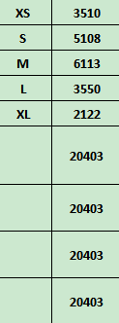
Carton Dimension（箱规） | 30*40*50 | Country of Origin：
Gross Weight（毛重） | 19.7kg | Made In China
Net Weight（净重） | 19.3kg
Remark（备注）

 | 04786083712011
 | 04786083712028
 | 04786083712035
 | 04786083712042
 | 04786083712059
 | 04786083712011
 | 04786083712028
 | 04786083712035
 | 04786083712042
 | 04786083712059

